說明
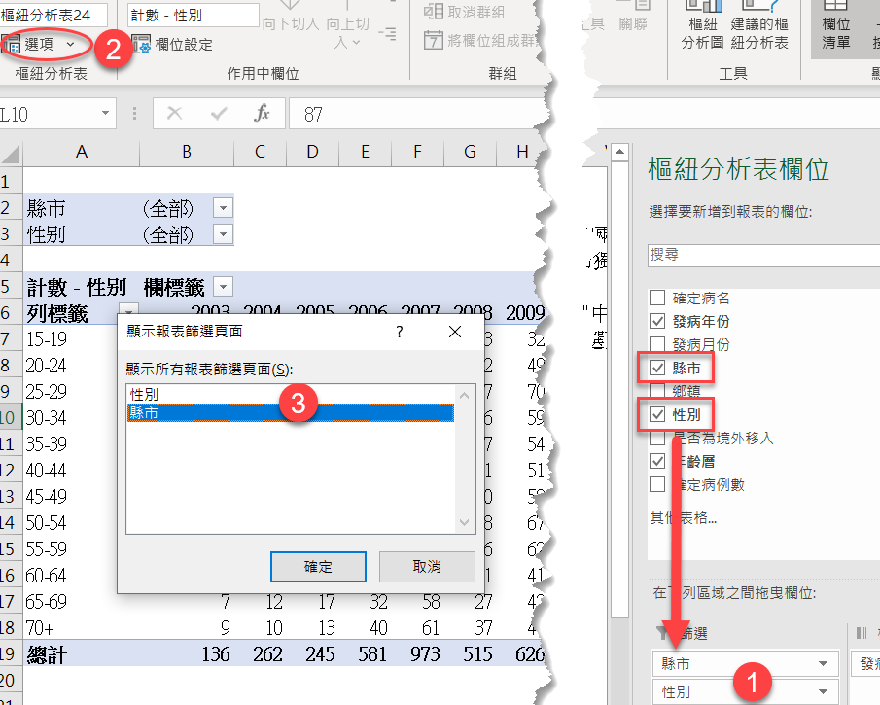
欲達成目標：
* | 自動產生全部縣市不同性別的兩張工作表
* | 自動產生22張不分性別各縣市獨立的工作表
步驟：
1 | 將欲分頁的欄位拖曳至"篩選"中，例如：性別、縣市
2 | 樞紐分析表/選項/顯示報表篩選頁面(裡面的選項來自步驟一)
3 | 選取 "性別" 或 "縣市"

